测试用例
 |  |  |  |  |  | 测试总数量 | 131
测试平台 | 账服、客户端 |  |  | 测试日期 |  | Pass | 131
系统&版本 |  |  |  | 最后更新 |  | Fail | 0
文档编写人 |  |  |  | 文档测试人 |  | N/A | 0
策划负责人 |  |  |  | 审阅人员
参考档
序号 | 平台 | 模块 | 功能点 | 前置条件（测试点） | 操作步骤 | 预期结果 | 测试结果 | 备注
1 | 账服 | 配置管理 | 原游戏洗码权限整合成一个权限 | 1、更新版本前将所有原洗码活动权限都勾上 | 1、版本更新后 | 1、所有洗码权限统一整合为【游戏洗码】 2、权限为勾选状态 3、可以正常操作【游戏洗码】活动的任意配置 | Pass
2 | 账服 | 配置管理 | 原游戏洗码权限整合成一个权限 | 1、更新版本前将所有原洗码活动权限取消勾选 | 1、版本更新后 | 1、所有洗码权限统一整合为【游戏洗码】 2、权限为未勾选状态 3、不显示【游戏洗码】模块 | Pass
3 | 账服 | 配置管理 | 新增新洗码活动权限 | 1、更新版本后 | / | 1、【运营管理>运营活动-游戏优惠】中新增【新洗码活动】 2、初始化状态为未勾选状态 3、不显示【新洗码活动】模块 | Pass
4 | 账服 | 运营活动-游戏优惠-新洗码活动 | 游戏优惠新增新洗码活动 | 1、更新版本后 | / | 1、新增【新洗码活动】，功能包括 a、活动开关 b、活动记录 c、活动设置 d、游戏设置 e、周期预配置 | Pass
5 | 账服 | 运营活动-游戏优惠-新洗码活动 | 游戏洗码和新洗码活动开关互斥 | 1、更新版本后 | 1、开启【游戏洗码】开关 2、尝试开启【新洗码活动】 | 1、提示无法同时打开两个活动，文本【当前游戏洗码为开启状态，如需开启新洗码活动，需要先关闭游戏洗码开关】 | Pass
6 | 账服 | 运营活动-游戏优惠-新洗码活动-活动设置 | 新洗码活动开关-默认状态验证 | 1、用户进入活动配置页面 2、新洗码活动为初始预设状态 | 1、进入活动配置页面 2、查看新洗码活动开关的默认状态 | 新洗码活动开关默认为开启状态 | Pass
7 | 账服 | 运营活动-游戏优惠-新洗码活动-活动设置 | 新洗码活动开关-独立控制 | 1、用户进入活动配置页面 2、存在新洗码活动和洗码任务活动两个独立开关 | 1、仅开启新洗码活动开关 2、关闭新洗码活动开关 3、查看客户端显示情况 | 可以单独开启新洗码活动，客户端显示活动入口 | Pass | 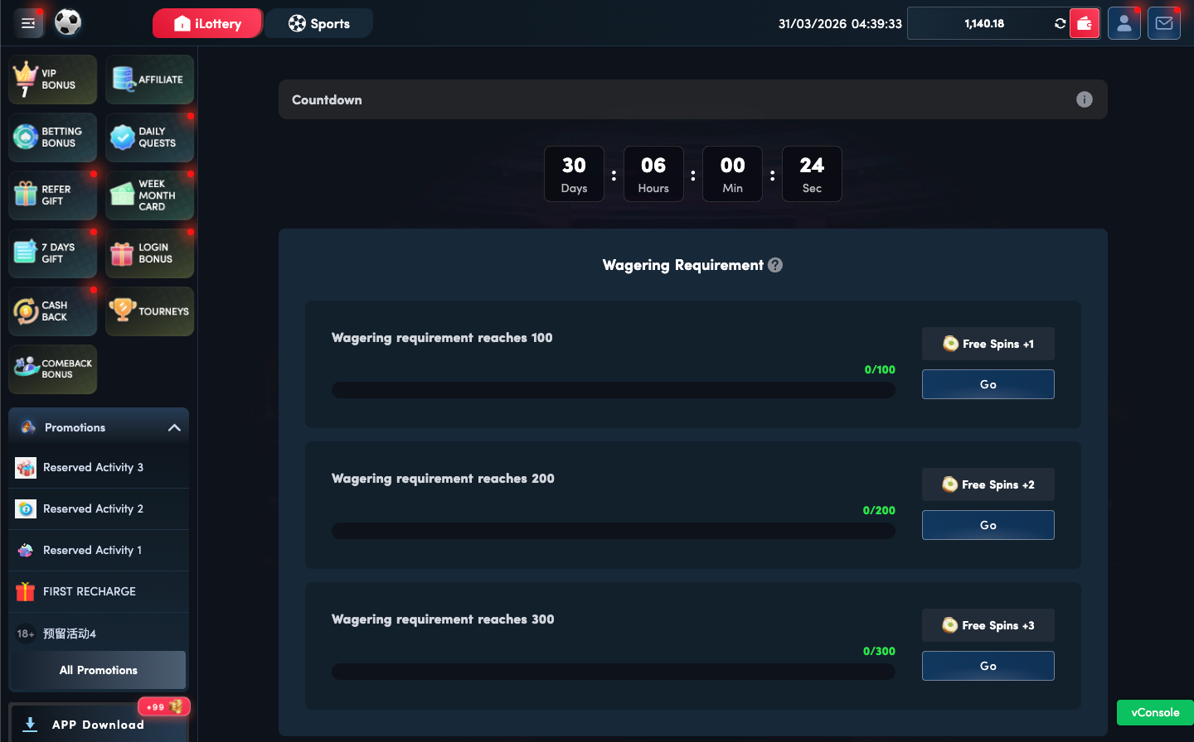
8 | 账服 | 运营活动-游戏优惠-新洗码活动-活动设置 | 洗码任务活动开关-独立控制 | 1、用户进入活动配置页面 2、存在新洗码活动和洗码任务活动两个独立开关 | 1、仅开启洗码任务活动开关 2、关闭新洗码活动开关 3、查看客户端显示情况 | 可以单独开启洗码任务活动，客户端显示活动入口 | Pass | 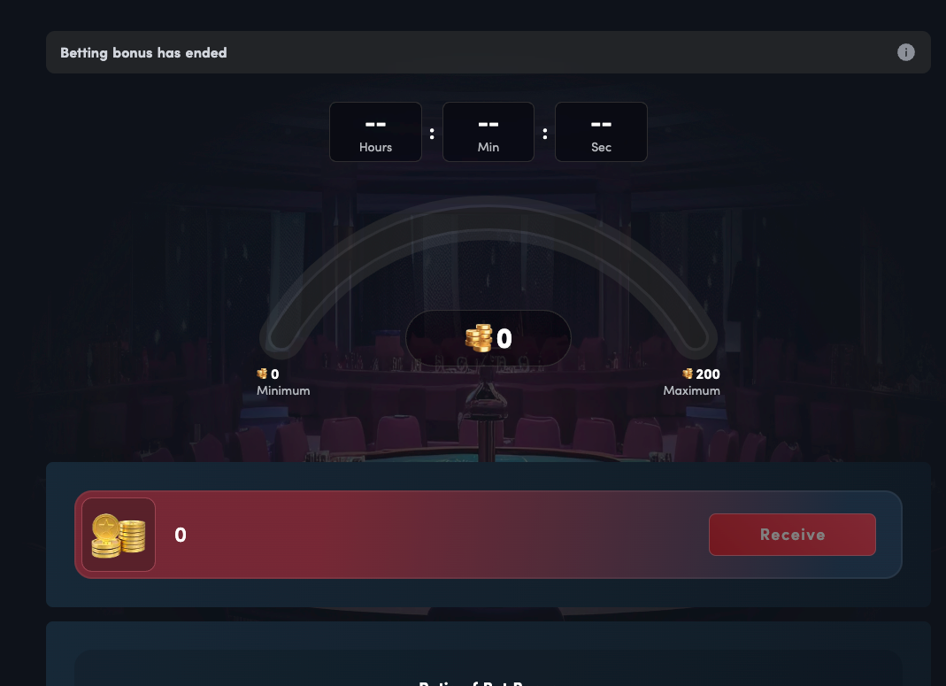
9 | 账服 | 运营活动-游戏优惠-新洗码活动-活动设置 | 两个活动开关均关闭-客户端不显示入口 | 1、用户进入活动配置页面 2、存在两个独立的活动开关 | 1、关闭新洗码活动开关 2、关闭洗码任务活动开关 3、切换到客户端页面查看 | 两个活动开关均关闭时，客户端不显示任何活动入口 | Pass
10 | 账服 | 运营活动-游戏优惠-新洗码活动-活动设置 | 两个活动开关同时开启 | 1、用户进入活动配置页面 2、两个活动开关状态未知 | 1、开启新洗码活动开关 2、开启洗码任务活动开关 3、保存配置 | 两个活动开关可以同时开启，客户端显示活动入口 | Pass
11 | 账服 | 运营活动-游戏优惠-新洗码活动-活动设置 | 活动进行中开关不可变更 | 1、活动已开始进行 2、存在两个活动开关和免费旋转配置 | 1、活动进行中尝试修改开关状态 2、尝试修改免费旋转配置 | 活动进行中时，新增的两个开关、免费旋转配置不支持变更，新洗码活动的奖励相关和洗码任务的自动派发开关支持修改 | Pass | 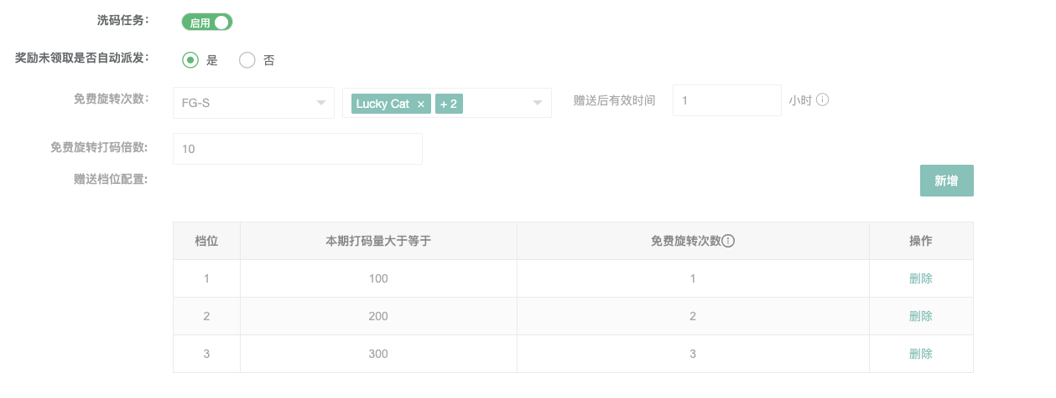 | 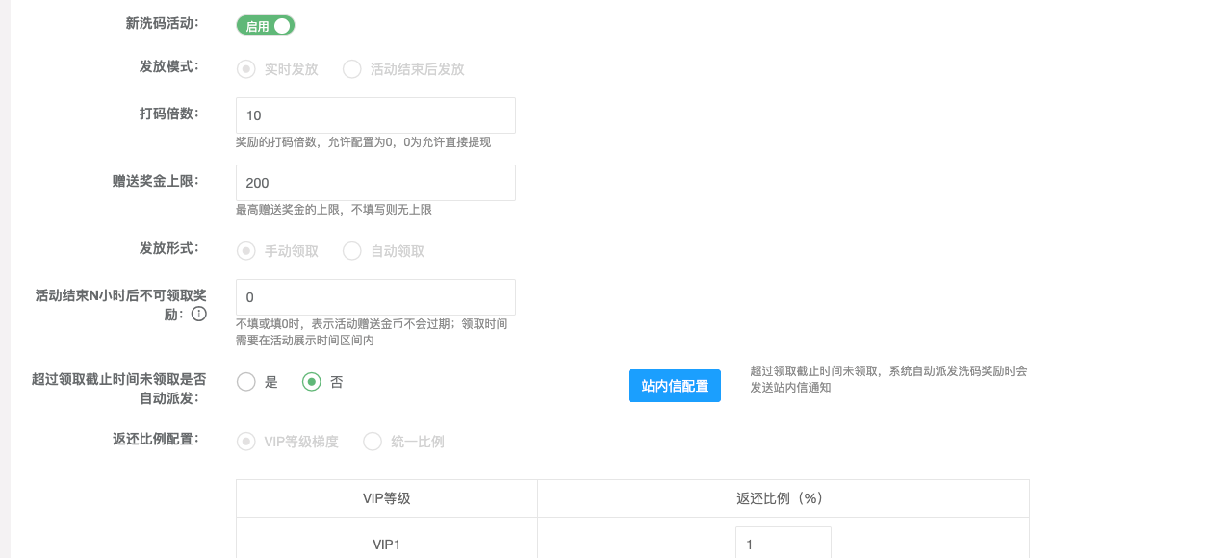
12 | 账服 | 运营活动-游戏优惠-新洗码活动-活动设置 | 洗码任务开关-默认状态验证 | 1、用户进入活动配置页面 2、洗码任务为初始预设状态 | 1、进入活动配置页面 2、查看洗码任务开关的默认状态 | 洗码任务开关默认为关闭状态 | Pass
13 | 账服 | 运营活动-游戏优惠-新洗码活动-活动设置-新洗码活动 | 单字段验证-活动模式 | / | 1、切换单周期/每日循环/周期循环 | 1、下方时间字段的联动变化 a、单周期：活动开始结束时间和活动展示开始结束时间 b、每日循环：活动持续范围（时间） c、周期循环：活动持续范围（周几+时间） | Pass
14 | 账服 | 运营活动-游戏优惠-新洗码活动-活动设置-新洗码活动 | 单字段验证-时间设置 | / | 1、修改时间 | 1、 开始时间 > 结束时间 | Pass
15 | 账服 | 运营活动-游戏优惠-新洗码活动-活动设置-新洗码活动 | 单字段验证-打码倍数 | / | / | 1、允许为0，0为允许直接提现 2、负数、小数无法输入 | Pass
16 | 账服 | 运营活动-游戏优惠-新洗码活动-活动设置-新洗码活动 | 单字段验证-赠送奖金上限 | / | / | 1、允许为空，0为无上限 2、（前端验证）客户端显示正确 3、（前端验证）实时发放客户端显示最大进度值 | Pass
17 | 账服 | 运营活动-游戏优惠-新洗码活动-活动设置-新洗码活动 | 单字段验证-赠送奖金下限 | / | / | 1、允许为空，无下限 2、（前端验证）客户端显示正确 3、（前端验证）活动结束后发放发放客户端显示最大进度值 | Pass
18 | 账服 | 运营活动-游戏优惠-新洗码活动-活动设置-新洗码活动 | 单字段验证-发放形式 | / | 1、切换发送状态 | 1、自动领取：【奖励发放N小时后不可领取奖励】和【超过领取截止时间未领取是否自动派发】字段不显示 2、手动领取：显示【奖励发放N小时后不可领取奖励】和【超过领取截止时间未领取是否自动派发】字段 3、"自动派发"与"发放形式=自动领取"的互斥 | Pass | 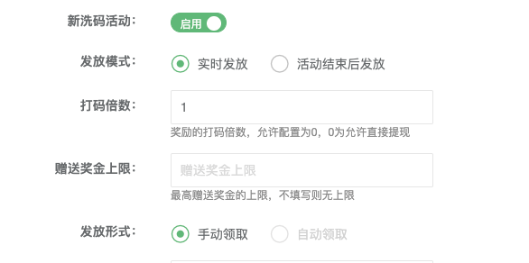
19 | 账服 | 运营活动-游戏优惠-新洗码活动-活动设置-新洗码活动 | 单字段验证-奖励发放N小时后不可领取奖励 | / | 1、输入数值 | 1、允许为0，0为不过期 2、防呆：如果活动模式为【单周期】，则领取时间需要在活动展示时间区间内 | Pass
20 | 账服 | 运营活动-游戏优惠-新洗码活动-活动设置-新洗码活动 | 单字段验证-超过领取截止时间未领取是否自动派发 | / | 1、切换状态 | 1、（前端验证）自动派发：超时未领取时，系统会自动派发奖励，玩家剩余金币正确增加 2、（前端验证）不派发：超时未领取时，系统不会派发奖励 | Pass
21 | 账服 | 运营活动-游戏优惠-新洗码活动-活动设置-新洗码活动 | 单字段验证-超过领取截止时间未领取是否自动派发 | 1、站内信配置中配置标题和内容 | 1、触发自动派发流程 | 1、系统自动派发奖励 2、站内信中收到信信息，内容同后台配置 | Pass
22 | 账服 | 运营活动-游戏优惠-新洗码活动-活动设置-新洗码活动 | 单字段验证-返还比例 | / | 1、切换VIP等级梯度和统一比例 | 1、允许为0 2、（前端验证）活动页显示的返还比例内容正确 | Pass
23 | 账服 | 运营活动-游戏优惠-新洗码活动-活动设置-新洗码活动 | 单字段验证-活动说明文本 | / | 1、配置文本 | 1、（前端验证）内容显示正确 | Pass
24 | 账服 | 奖励未领取自动派发 | 自动派发-新一期活动开始时派发 | 1、奖励未领取自动派发开关已开启 2、存在未领取的奖励 3、当前处于活动进行中 | 1、开启自动派发开关 2、配置活动数据并保存 3、等待新一期活动开始 4、查询未领取奖励的用户 | 新一期活动开始时，当期奖励自动派发给有派发奖励的用户 | Pass
25 | 账服 | 奖励未领取自动派发 | 自动派发-发送站内信通知 | 1、奖励未领取自动派发开关已开启 2、存在未领取的奖励 3、系统执行自动派发 | 1、开启自动派发开关 2、配置活动数据并保存 3、触发自动派发条件 4、查询被派发奖励用户的站内信 | 自动派发奖励后将自动给有派发奖励的用户发送站内信 | Pass
26 | 账服 | 奖励未领取自动派发 | 自动派发开关关闭-奖励清零 | 1、奖励未领取自动派发开关已关闭 2、存在未领取的奖励 3、当前处于活动进行中 | 1、关闭自动派发开关 2、配置活动数据并保存 3、等待活动进入下一阶段 4、查询用户奖励状态 | 选择否时，当期未领取奖励清零 | Pass
27 | 账服 | 运营活动-游戏优惠-新洗码活动-活动设置-洗码任务 | 免费旋转配置-游戏为空校验 | 1、洗码任务活动已开启 | 1、填写免费旋转配置数据 2、不选择任何免费旋转游戏 3、点击保存 | 弹出提示：请选择免费旋转游戏，不允许保存 | Pass
28 | 账服 | 运营活动-游戏优惠-新洗码活动-活动设置-洗码任务 | 免费旋转配置-正常保存 | 1、洗码任务活动已开启 | 1、选择至少一个免费旋转游戏 2、填写其他配置项 3、点击保存 | 配置保存成功，无错误提示 | Pass
29 | 账服 | 运营活动-游戏优惠-新洗码活动-活动设置-洗码任务 | 打码倍数边界值-0验证 | 1、洗码任务活动已开启 | 1、在打码倍数字段输入"0" 2、填写其他必填项 3、点击保存 | 打码倍数可以输入0 | Pass
30 | 账服 | 运营活动-游戏优惠-新洗码活动-活动设置-洗码任务 | 打码倍数边界值-0.01验证 | 1、洗码任务活动已开启 | 1、在打码倍数字段输入"0.01" 2、填写其他必填项 3、点击保存 | 只允许正整数 | Pass
31 | 账服 | 运营活动-游戏优惠-新洗码活动-活动设置-洗码任务 | 有效时间-0验证 | 1、洗码任务活动已开启 2、进入奖励档位配置页面 | 1、在免费旋转次数字段输入"0" 2、填写其他必填项 3、点击保存 | 走兜底规则（72 小时） | Pass
32 | 账服 | 运营活动-游戏优惠-新洗码活动-活动设置-洗码任务 | 有效时间-0.01验证 | 1、洗码任务活动已开启 2、进入奖励档位配置页面 | 1、在免费旋转次数字段输入"0.01" 2、填写其他必填项 3、点击保存 | 只允许正整数 | Pass
33 | 账服 | 运营活动-游戏优惠-新洗码活动-活动设置-洗码任务 | 有效时间-最大值验证 | 1、洗码任务活动已开启 2、进入奖励档位配置页面 | 1、在免费旋转次数字段输入"99999" 2、填写其他必填项 3、点击保存 | 输入最大值99999时，保存成功 | Pass
34 | 账服 | 运营活动-游戏优惠-新洗码活动-活动设置-洗码任务 | 奖励档位配置-表单为空数据保存校验 |  | 1、开启洗码任务活动开关 2、不填写任何档位配置数据 3、点击保存按钮 | 提示不能为空 | Pass
35 | 账服 | 运营活动-游戏优惠-新洗码活动-活动设置-洗码任务 | 奖励档位配置-部分档位为空校验 | 1、洗码任务活动已开启 2、存在多条档位配置记录 | 1、填写第一档位的打码量和免费旋转次数 2、第二档位仅填写打码量，免费旋转次数为空 3、点击保存按钮 | 提示不能为空 | Pass
36 | 账服 | 运营活动-游戏优惠-新洗码活动-活动设置-洗码任务 | 奖励档位配置-整行为空自动过滤 | 1、洗码任务活动已开启 2、存在多条档位配置记录 | 1、填写有效档位数�� 2、新增一条完全空白的档位记录 3、点击保存按钮 | 提示不能为空 | Pass
37 | 账服 | 运营活动-游戏优惠-新洗码活动-活动设置-洗码任务 | 打码量边界值-0验证 | 1、洗码任务活动已开启 2、进入奖励档位配置页面 | 1、在打码量字段输入"0" 2、填写其他必填项 3、点击保存 | 打码量不允许输入0 | Pass
38 | 账服 | 运营活动-游戏优惠-新洗码活动-活动设置-洗码任务 | 打码量-支持2位小数点 | 1、洗码任务活动已开启 2、进入奖励档位配置页面 | 1、在打码量字段输入"12345.67" 2、填写其他必填项 3、点击保存 | 打码量支持输入2位小数点的数值，保存成功 | Pass
39 | 账服 | 运营活动-游戏优惠-新洗码活动-活动设置-洗码任务 | 打码量-最大值边界验证 | 1、洗码任务活动已开启 2、进入奖励档位配置页面 | 1、在打码量字段输入"99999999.99"（8 位） 2、填写其他必填项 3、点击保存 | 输入最大值99999999.99时，保存成功 | Pass
40 | 账服 | 运营活动-游戏优惠-新洗码活动-活动设置-洗码任务 | 打码量-超过最大值验证 | 1、洗码任务活动已开启 2、进入奖励档位配置页面 | 1、在打码量字段输入"999999999.99" 2、填写其他必填项 3、点击保存 | 输入超过最大值时，自动变更为最大值99999999.99 | Pass
41 | 账服 | 运营活动-游戏优惠-新洗码活动-活动设置-洗码任务 | 免费旋转次数-仅支持正整数 | 1、洗码任务活动已开启 2、进入奖励档位配置页面 | 1、在免费旋转次数字段输入"10" 2、填写其他必填项 3、点击保存 | 输入正整数10时，保存成功 | Pass
42 | 账服 | 运营活动-游戏优惠-新洗码活动-活动设置-洗码任务 | 免费旋转次数-输入小数验证 | 1、洗码任务活动已开启 2、进入奖励档位配置页面 | 1、在免费旋转次数字段输入"10.5" 2、填写其他必填项 3、点击保存 | 免费旋转仅支持正整数，输入小数时自动取整 | Pass
43 | 账服 | 运营活动-游戏优惠-新洗码活动-活动设置-洗码任务 | 免费旋转次数-输入负数验证 | 1、洗码任务活动已开启 2、进入奖励档位配置页面 | 1、在免费旋转次数字段输入"-5" 2、填写其他必填项 3、点击保存 | 免费旋转不支持负数 | Pass
44 | 账服 | 运营活动-游戏优惠-新洗码活动-活动设置-洗码任务 | 免费旋转次数-输入0验证 | 1、洗码任务活动已开启 2、进入奖励档位配置页面 | 1、在免费旋转次数字段输入"0" 2、填写其他必填项 3、点击保存 | 免费旋转次数可以输入0，表示不赠送 | Pass
45 | 账服 | 运营活动-游戏优惠-新洗码活动-活动设置-洗码任务 | 免费旋转次数-最大值边界验证 | 1、洗码任务活动已开启 2、进入奖励档位配置页面 | 1、在免费旋转次数字段输入" 999" 2、填写其他必填项 3、点击保存 | 输入最大值 999时，保存成功 | Pass
46 | 账服 | 运营活动-游戏优惠-新洗码活动-活动设置-洗码任务 | 档位删除 | 1、洗码任务活动已开启 2、存在多条档位配置记录 | 1、点击任意档位记录的删除按钮 | 直接删除记录 | Pass
47 | 账服 | 运营活动-游戏优惠-新洗码活动-活动设置-洗码任务 | 新增档位配置 | 1、洗码任务活动已开启 2、存在已有的档位配置 | 1、点击新增按钮 2、填写新档位的打码量和免费旋转次数 | 成功新增档位配置，列表中显示新记录，默认值为空 | Pass
48 | 账服 | 运营活动-游戏优惠-新洗码活动-活动设置-洗码任务 | 自动派发-新一期活动开始时派发 | 1、奖励未领取自动派发开关已开启 2、存在未领取的奖励 3、当前处于活动进行中 | 1、开启自动派发开关 2、配置活动数据并保存 3、等待新一期活动开始 4、查询未领取奖励的用户 | 新一期活动开始时，当期奖励自动派发给有派发奖励的用户 | Pass
49 | 账服 | 运营活动-游戏优惠-新洗码活动-活动设置-洗码任务 | 自动派发开关关闭-奖励清零 | 1、奖励未领取自动派发开关已关闭 2、存在未领取的奖励 3、当前处于活动进行中 | 1、关闭自动派发开关 2、配置活动数据并保存 3、等待活动进入下一阶段 4、查询用户奖励状态 | 选择否时，所有任务状态重置未未完成 | Pass
50 | 账服 | 奖励档位配置 | 重复提交保存请求 | 1、洗码任务活动已开启 2、存在有效的档位配置 | 1、快速连续点击保存按钮多次 2、查看系统响应 | 系统处理重复请求，只执行一次保存操作，不产生重复数据 | Pass
51 | 账服 | 奖励档位配置 | 档位顺序验证 | 1、洗码任务活动已开启 2、存在多个档位配置 | 1、配置3个档位（档位1:打码量1000，档位2:打码量5000，档位3:打码量10000） 2、保存配置 3、切换到客户端页面查看档位顺序 | 档位按照打码量从小到大或配置顺序正确显示， 防呆：档位梯度，如果错误提示第x档位的 [x] 必须大于前一档的 x | Pass
52 | 账服 | 运营活动-游戏优惠-新洗码活动-游戏设置 | 增加游戏 | 1、添加游戏A\B\C | 1、进游戏A\B\C消耗金币 | 1、新洗码活动和洗码任务奖励和消费金币一致 | Pass
53 | 账服 | 运营活动-游戏优惠-新洗码活动-游戏设置 | 删除游戏 | 1、删除游戏A | 1、进游戏A\B\C消耗金币 | 1、新洗码活动和洗码任务和在B/C游戏中消费金币一致 2、A游戏中消费的金币不计入洗码奖励 | Pass
54 | 账服 | 运营活动-游戏优惠-新洗码活动-活动记录 | 检查活动记录 | / | 1、进入统计表页面 | 1、无数据时，显示无数据空列表 2、有数据时，显示展示数据（包含活动序号、周期开始时间、周期结束时间、返还方式、返还比例、返还总用户数、总计打码量（赠送用户总计打码）、总返还奖励（周期内返还用户总计奖励）、奖励总领取额（周期内返还用户总计奖励被领取额）、人数领取比例（实际领取人数/总用户数）、发放形式、总奖励免费旋转次数、总领取免费旋转次数、明细） 3、字段无数据时统一显示【-】 | Pass
55 | 账服 | 运营活动-游戏优惠-新洗码活动-活动记录 | 检查活动记录 | 1、进入统计表页面 2、有新洗码数据 | / | 1、默认显示所有活动期数的数据 2、奖励总领取额（周期内返还用户总计奖励被领取额）字段数据和实际领取的积分值一致 | Pass
56 | 账服 | 运营活动-游戏优惠-新洗码活动-活动记录 | 检查活动记录 | / | 1、导出本页/全部数据 | 1、自动下载zip格式文件 2、表格内数据和后台数据一致无缺漏 | Pass
57 | 账服 | 运营活动-游戏优惠-新洗码活动-活动记录 | 检查活动记录 | / | 1、进入总明细表页面 | 1、无数据时，显示无数据空列表 2、有数据时，显示展示数据（包含活动序号、周期开始时间、周期结束时间、返还方式、返还比例、用户UID、打码量、奖励额、奖金金币、奖励比例、发放形式、领取状态、奖励免费旋转、领取免费旋转、领取状态） | Pass
58 | 账服 | 运营活动-游戏优惠-新洗码活动-活动记录 | 检查活动记录 | 1、进入总明细表页面 2、有新洗码数 | / | 1、发放形式符合活动配置（手动领取&自动领取） 2、领取状态符合当前玩家的实际状态（未领取&已领取&已过期） 3、预期值奖励显示在【奖励额】处 4、奖励金币字段显示具体的奖励值（已领取） | Pass
59 | 账服 | 运营活动-游戏优惠-新洗码活动-活动记录 | 检查活动记录 | / | 1、导出本页/全部数据 | 1、自动下载zip格式文件 2、表格内数据和后台数据一致无缺漏 | Pass
60 | 账服 | 运营活动-游戏优惠-新洗码活动-活动记录 | 检查活动记录 | / | 1、进入单期明细表页面 | 1、无数据时，显示无数据空列表 2、有数据时、显示展示数据（包含序号、周期开始时间、周期结束时间、返还方式、返还比例、用户UID、打码量、奖励额、奖金金币、奖励比例、发放形式、领取状态、奖励免费旋转、领取免费旋转、领取状态） | Pass
61 | 账服 | 运营活动-游戏优惠-新洗码活动-活动记录 | 检查活动记录 | 1、进入单期明细表页面 2、有新洗码数据 | / | 1、发放形式符合活动配置（手动领取&自动领取） 2、领取状态符合当前玩家的实际状态（未领取&已领取&已过期） 3、预期值奖励显示在【奖励额】处 4、奖励金币字段显示具体的奖励值（已领取） | Pass
62 | 账服 | 运营活动-游戏优惠-新洗码活动-活动记录 | 检查活动记录 | / | 1、导出本页/全部数据 | 1、自动下载zip格式文件 2、表格内数据和后台数据一致无缺漏 | Pass
63 | 账服 | 运营活动-游戏优惠-新洗码活动-活动记录 | 检查活动记录 | / | 1、进入预期表页面 | 1、无数据时，显示无数据空列表 2、有数据时、显示展示数据（包含序号、返还方式、返还比例、用户UID、打码量、预期奖励额、预期奖励比例、发放形式、奖励免费旋转、领取免费旋转、领取状态） | Pass
64 | 账服 | 运营活动-游戏优惠-新洗码活动-活动记录 | 检查活动记录 | 1、活动正在进行中 | / | 1、列表中显示参与当前活动的玩家的详细数据 2、玩家当前获取的奖励统一显示在【预期奖励值】字段 | Pass
65 | 账服 | 运营活动-游戏优惠-新洗码活动-周期预配置 | 新洗码新增【周期预配置】功能 | 1、进入新洗码 | / | 1、有【周期预配置】按钮 | Pass
66 | 账服 | 运营活动-游戏优惠-新洗码活动-周期预配置 | 新洗码新增【周期预配置】功能 | 1、点击【周期预配置】按钮 | / | 1、弹窗显示 2、模块包含筛选项、列表模块 3、默认数据为空 | Pass
67 | 账服 | 运营活动-游戏优惠-新洗码活动-周期预配置 | 筛选功能 | 1、展开【周期预配置】弹窗 2、确保列表中有数据 | 1、配置生效时间区间选择数据的配置生效时间 2、状态选择【待执行】 3、点击【搜索】 | 1、列表中显示的数据符合筛选条件 | Pass
68 | 账服 | 运营活动-游戏优惠-新洗码活动-周期预配置 | 周期预配置弹窗功能验证【操作菜单】 | 1、展开【周期预配置】弹窗 2、已有状态不同的周期配置 | / | 1、状态为【待执行】的配置，操作菜单显示配置、删除、修改生效时间、复制 2、状态为【已执行】的配置，操作菜单显示详情和复制和删除 | Pass
69 | 账服 | 运营活动-游戏优惠-新洗码活动-周期预配置 | 周期预配置弹窗功能验证【删除】 | 1、展开【周期预配置】弹窗 2、已有状态不同的周期配置 | 1、点击【删除】按钮 | 1、任意类型的周期任务都可以删除 2、删除时有二次确认 3、删除成功后列表中的数据要刷新 | Pass
70 | 账服 | 运营活动-游戏优惠-新洗码活动-周期预配置 | 周期预配置弹窗功能验证【详情】 | 1、展开【周期预配置】弹窗 2、已有相关的数据 | 1、点击【详情】按钮 | 1、弹窗打开新界面 2、新洗码列表中为这个配置中已有的配置 3、任意修改配置的行为都被禁止，会提示【非等待状态不允许修改配置】 | Pass
71 | 账服 | 运营活动-游戏优惠-新洗码活动-周期预配置 | 周期预配置弹窗功能验证【配置】 | 1、展开【周期预配置】弹窗 2、已有相关的数据 | 1、点击【配置】按钮 | 1、弹窗打开新界面 2、新洗码列表中为这个配置中已有的配置 3、允许修改任意配置（增、删、改） | Pass
72 | 账服 | 运营活动-游戏优惠-新洗码活动-周期预配置 | 周期预配置弹窗功能验证【配置】 | 1、展开【周期预配置】弹窗 2、已有相关的数据 | 1、点击【配置】按钮 2、在新标签中等待到该配置生效 | 1、任意修改配置的行为都被禁止，会提示【非等待状态不允许修改配置】 | Pass
73 | 账服 | 运营活动-游戏优惠-新洗码活动-周期预配置 | 周期预配置弹窗功能验证【修改生效时间】 | 1、展开【周期预配置】弹窗 2、已有相关的数据 | 1、点击【修改生效时间】按钮 | 1、弹窗【配置生效时间】 2、可编辑配置生效时间和备注 3、点击【确定】生效 | Pass
74 | 账服 | 运营活动-游戏优惠-新洗码活动-周期预配置 | 周期预配置弹窗功能验证【修改生效时间】 | 1、展开【周期预配置】弹窗 2、已有相关的数据 | 1、点击【修改生效时间】按钮 2、在弹窗中等待到该配置生效 | 1、修改时间的行为被禁止，会提示【非等待状态不允许修改配置】 | Pass
75 | 账服 | 运营活动-游戏优惠-新洗码活动-周期预配置 | 周期预配置弹窗功能验证【复制】 | 1、展开【周期预配置】弹窗 2、已有相关的数据 | 1、选择任意周期任务，点击【复制】按钮 | 1、弹窗【复制】窗口 2、可编辑配置生效时间、备注 | Pass
76 | 账服 | 运营活动-游戏优惠-新洗码活动-周期预配置 | 周期预配置弹窗功能验证【复制】 | 1、展开【周期预配置】弹窗 2、已有相关的数据 | 1、输入配置生效时候（比如2026-01-18 08:47:31） 2、输入备注（比如新洗码周期测试） 3、点击确定 | 1、弹窗打开新界面 2、新洗码列表中的数据继承复制的那一期任务中的数据，可以新增配置 | Pass
77 | 账服 | 运营活动-游戏优惠-新洗码活动-周期预配置 | 周期预配置弹窗功能验证【复制】 | 1、展开【周期预配置】弹窗 2、已有相关的数据 | 1、输入配置生效时候（输入一个已经过去的时间） 3、点击确定 | 1、提示【时间不能小于当前时间】 | Pass
78 | 账服 | 运营活动-游戏优惠-新洗码活动-周期预配置 | 验证周期任务覆盖 | 1、新增洗码配置 | 1、创建新号 2、进入游戏消耗金币 | 1、洗码值有正常增加，数值正确，奖励领取正确 | Pass
79 | 账服 | 运营活动-游戏优惠-新洗码活动-周期预配置 | 验证周期任务覆盖 | 1、新增洗码配置 2、在周期预配置任务中配置生效时间和新的洗码配置（需和之前的任务不一致） | 1、等待周期预配置生效时间 2、创建新号 3、进入游戏消耗金币 | 1、列表中的数据被替换为新的洗码配置 2、洗码值有正常增加，数值正确，奖励领取正确 | Pass
80 | 账服 | 报表 | 玩家报表 | 1、更新版本后 | 1、进行新洗码活动获取洗码值 | 1、领取洗码奖励 1、洗码值累加在赠送金币中 | Pass
81 | 账服 | 报表 | 赠送金币报表 | 1、更新版本后 | 1、进行新洗码活动获取洗码值 | 1、取洗码奖励 1、洗码奖励和消费金币一致 2、类型新增【新洗码活动】和【新洗码活动(自动发放)】 | Pass
82 | 账服 | 报表 | 玩家详情 | 1、更新版本后 | 1、进行新洗码活动获取洗码值 | 1、取洗码奖励 1、洗码奖励和消费金币一致 2、类型新增【新洗码活动】和【新洗码活动(自动发放)】 | Pass
83 | 账服 | 运营活动-游戏优惠-洗码活动-活动设置 | 游戏类型比例编辑 | 1、更新版本后 | 1、修改VIP等级对应的比例 | 1、VIP功能处的游戏类型比例同步修改 | Pass
84 | 账服 | 玩家管理-VIP等级 | 游戏类型比例编辑 | 1、更新版本后 | 1、修改VIP等级对应的比例 | 1、洗码功能处的游戏类型比例同步修改 | Pass
85 | 客户端 | 功能入口 | 侧边栏入口 | 1、已启用新洗码活动 | 1、点击左侧洗码菜单 | 1、进入新洗码页 2、页面内容加载正常 3、新洗码和旧洗码共用一个入口 | Pass
86 | 客户端 | 洗码主界面 | 模块展示-两个活动同时开启 | 1、新洗码活动开启 2、累计打码奖励活动开启 3、客户端进入洗码主界面 | 1、进入洗码活动页面 2、查看页面全部模块 | 页面同时展示新洗码活动内容和累计打码奖励活动内容 | Pass
87 | 客户端 | 洗码主界面 | 模块展示-仅开启洗码活动 | 1、仅开启新洗码活动 2、累计打码奖励活动关闭 3、客户端进入洗码主界面 | 1、进入洗码活动页面 2、查看页面全部模块 | 仅展示新洗码活动相关内容；不展示累计打码奖励任务进度和任务奖励模块；原洗码比例奖励板块保持显示 | Pass
88 | 客户端 | 洗码主界面 | 模块展示-仅开启累计打码奖励活动 | 1、新洗码活动关闭 2、仅开启累计打码奖励活动 3、客户端进入洗码主界面 | 1、进入洗码活动页面 2、查看页面全部模块 | 仅展示累计打码奖励活动相关内容；展示任务进度和任务奖励模块；不展示新洗码奖励金额区及原洗码比例奖励板块 | Pass
89 | 客户端 | 洗码主界面 | 模块展示 | 都没开启 | / | 不显示洗码入口 | Pass
90 | 客户端 | 倒计时模块 | 倒计时准确显示 | 活动页面正常加载，倒计时数据已获取 | 1、打开活动页面 2、查看倒计时显示区域 3、等待1分钟，观察倒计时变化 4、对比倒计时与实际时间流逝 | 1、倒计时显示天、小时、分钟、秒完整显示；倒计时每秒钟更新一次；倒计时数值随时间递减 2、如果天数为0时，不显示天数部分 3、天和时的文本区分单复数 | Pass
91 | 客户端 | 倒计时模块 | 倒计时为零时的逻辑处理 | 倒计时即将结束 | 1、等待倒计时归零 2、观察倒计时归零后的页面变化 3、查看是否有相应提示或状态变更 | 倒计时归零后显示00:00:00:00；刷新页面显示活动已结束 | Pass
92 | 客户端 | 倒计时模块 | 倒计时边界值显示 | 倒计时处于边界值状态 | 1、检查倒计时为99天时显示 2、检查倒计时为0天0小时0分钟59秒时显示 3、检查倒计时为99小时时显示 4、检查倒计时格式包含前导零 | 倒计时显示格式统一；位数对齐显示；不足两位数时显示前导零（如05秒） | Pass
93 | 客户端 | 倒计时模块 | 活动状态 | 已启用新洗码活动 | 1、 活动进行中 | 1、显示倒计时，格式天时分秒 | Pass
94 | 客户端 | 倒计时模块 | 活动状态 |  | 1、 活动已结束 | 1、显示文本【Betting bonus has ended】 2、已满足最低奖励额的金币自动划转到可领取奖励 | Pass
95 | 客户端 | 本期奖励金额展示模块 | 奖励金额正确显示 | 活动页面正常加载，奖励数据已获取 | 1、打开活动页面 2、查看奖励金额展示区域 3、确认显示格式（货币符号、金额数值） | 奖励金额R$100正确显示；货币符号前缀正确 | Pass
96 | 客户端 | 本期奖励金额展示模块 | 奖励金额正确显示 | 活动页面正常加载，奖励数据已获取，后台配置不显示货币符号 | 1、打开活动页面 2、查看奖励金额展示区域 3、确认显示格式（金额数值） | 奖励金额100正确显示；不显示货币符号 | Pass
97 | 客户端 | 本期奖励金额展示模块 | 已达成的奖励显示 | 用户已达成部分奖励 | 1、打开活动页面 2、查看本期奖励显示 3、触发洗码奖励 4、再次查看本期奖励展示 | 初始显示R$0；触发后显示实际可获得金额；金额累加正确；进度条展示正确 | Pass
98 | 客户端 | 本期奖励金额展示模块 | 奖励金额边界显示 | 奖励金额为0、最大值或超出预期 | 1、检查金额为0的显示 2、检查超额奖励时的显示 3、检查金额小数点精度 | 金额为0时正确显示R$0；进度条展示正确，不出现显示溢出；金额精度正确保留两位小数 | Pass
99 | 客户端 | 本期奖励金额展示模块 | 最大最小值显示 | 已配置了最大值和最小值 | 1、检查最小值显示 2、检查最大值显示 | 最大最小值和后台配置的一致；文本描述正确；金币展示规则正确 | Pass
100 | 客户端 | 奖励金额展示模块 | 奖励金额正确显示 | 活动页面正常加载，奖励数据已获取 | 1、打开活动页面 2、查看奖励金额展示区域 3、确认显示格式（货币符号、金额数值） | 奖励金额R$100正确显示；货币符号前缀正确 | Pass
101 | 客户端 | 奖励金额展示模块 | 奖励金额正确显示 | 活动页面正常加载，奖励数据已获取，后台配置不显示货币符号 | 1、打开活动页面 2、查看奖励金额展示区域 3、确认显示格式（金额数值） | 奖励金额100正确显示；不显示货币符号 | Pass
102 | 客户端 | 奖励金额展示模块 | 已获奖励金额显示 | 用户已获得的奖励 | 1、打开活动页面 2、查看当前已获得的金额展示 3、触发洗码奖励 4、再次查看已获得的金额展示 5、检查金额小数点精度 | 初始显示R$0；金额显示和累加正确 | Pass
103 | 客户端 | 奖励金额展示模块 | 领取按钮状态 | 奖励金额为0、奖励自动发放 | 1、检查未金额为0的显示 2、检查自动发放时的显示 | 为 0 时按钮灰态不可点击显示，非 0 时亮态可点击显示，自动领取时不显示 | Pass
104 | 客户端 | 奖励金额展示模块 | 重复提交领取请求 |  | 1、快速连续点击保存按钮多次 2、查看系统响应 | 系统处理重复请求，只执行一次领取操作，奖励不会多次领取 | Pass
105 | 客户端 | 任务要求进度模块 | 任务进度正确显示 | 用户有任务进度数据 | 1、打开活动页面 2、查看任务要求进度显示 3、对比当前进度与目标值 4、检查进度条显示 | 显示格式为当前/目标（如100/100）；进度条按比例填充；数值准确无误 | Pass
106 | 客户端 | 任务要求进度模块 | 不同进度状态显示 | 任务进度为不同阶段 | 1、检查进度为0/100时显示 2、检查进度为50/100时显示 3、检查进度为100/100时显示 4、检查进度超过100时显示 | 0/100时进度条为空；50/100时进度条为50%；100/100时进度条满且可领取；超过100时显示 100 | Pass
107 | 客户端 | 奖励领取功能 | 按钮可用性控制 |  | 1、任务未完成未配置跳转 2、任务未完成有配置跳转 3、任务已完成未领取 4、任务已领取 | 不显示按钮;显示 go 按钮；显示领取按钮，可点击；领取按钮灰态不可点击 | Pass
108 | 客户端 | 奖励领取功能 | 领取按钮正常领取 | 任务进度达到100，可领取奖励 | 1、确认任务进度已满100/100 2、点击领取按钮 3、查看奖励金额变化 4、确认领取成功提示 | 领取按钮可点击；点击后奖励金额正确增加；显示领取成功提示；按钮状态变更为已领取 | Pass
109 | 客户端 | 奖励领取功能 | 未达条件时领取按钮不可用 | 任务进度未达到100 | 1、查看任务进度<100时领取按钮状态 2、未配置跳转 | 无按钮 | Pass
110 | 客户端 | 奖励领取功能 | 重复领取异常处理 | 奖励已领取 | 1、确认奖励已领取 2、再次尝试点击领取按钮 3、查看系统响应 | 按钮显示为已领取状态；再次点击无效果或提示已领取 | Pass
111 | 客户端 | 奖励领取功能 | 奖励显示 | 配置了免费旋转奖励 | 1、查看奖励显示 | 显示图标+free spins+次数 | Pass
112 | 客户端 | 奖励领取功能 | 领取过程中网络异常 | 点击领取后网络断开 | 1、点击领取按钮 2、立即断开网络 3、观察系统响应 | 显示领取中/加载状态；网络断开后显示错误提示；奖励金额不变或状态回滚 | Pass
113 | 客户端 | 奖励领取功能 | 领取接口并发请求处理 | 同一用户多次快速点击领取 | 1、任务进度达到100 2、快速连续点击领取按钮3次 3、检查接口调用情况 4、验证最终发放奖励次数 | 后端仅处理一次领取请求；只发放一次奖励；防止重复领取 | Pass
114 | 客户端 | 奖励比例模块 | VIP等级列表正确显示 | 活动页面正常加载 | 1、打开活动页面 2、查看VIP等级奖励比例区域 3、确认VIP等级列表 4、核对各等级奖励比例 | 显示VIP等级完整列表；每个等级对应奖励比例正确（读取后台配置） | Pass
115 | 客户端 | 奖励比例模块 | 用户当前VIP等级高亮 | 用户有VIP等级 | 1、登录不同VIP等级账号 2、查看奖励比例列表 3、确认当前等级是否高亮 | 当前VIP等级行高亮显示 | Pass
116 | 客户端 | 奖励比例模块 | VIP等级边界值显示 | 用户VIP等级为1或20 | 1、使用VIP1账号查看 2、使用VIP20账号查看 3、检查列表首尾显示 | VIP1显示最低比例；VIP20显示最高比例；首尾数据完整无截断 | Pass
117 | 客户端 | 奖励比例模块 | 未登录用户 | 无VIP等级 | 1、查看VIP等级奖励列表 2、检查默认显示 | 默认展示VIP1 | Pass
118 | 客户端 | 奖励比例模块 | 统一奖励 | / | 1、配置为统一奖励 | 显示统一的奖励比例 | Pass
119 | 客户端 | 游戏支持列表模块 | 支持游戏列表正确显示 | 活动页面正常加载 | 1、打开活动页面 2、查看游戏支持列表区域 3、确认显示的游戏名称和图标 4、检查列表完整性 | 显示支持的游戏名称（如JURASSIC JUNGLE、JUNGLE FRUIT）；显示游戏图标；列表完整无遗漏 | Pass
120 | 客户端 | 游戏支持列表模块 | 点击游戏跳转功能 | 点击支持列表中的游戏 | 1、点击列表中的游戏名称 2、观察页面跳转 3、确认跳转至对应游戏 | 点击后跳转至游戏详情页或启动游戏；跳转链接正确； | Pass
121 | 客户端 | 游戏支持列表模块 | 游戏列表为空或数据异常 | 接口返回空列表或异常数据 | 1、查看页面显示 | 正常显示不报错，游戏列表为空 | Pass
122 | 客户端 | 游戏支持列表模块 | 打码统计仅计入支持游戏 | 用户在支持游戏中打码 | 1、用户进入支持列表中的游戏 2、进行打码操作 3、查看任务进度变化 | 支持游戏的打码量计入活动进度；任务进度正确增加 | Pass
123 | 客户端 | 游戏支持列表模块 | 非支持游戏打码不计入 | 用户在非支持游戏中打码 | 1、用户进入非支持列表的游戏 2、进行打码操作 3、查看任务进度 4、尝试领取奖励 | 非支持游戏的打码量不计入活动进度；任务进度不变；不计入奖励统计 | Pass
124 | 客户端 | 业务规则验证 | 奖励发放时间限制 | 活动结束后尝试领取 | 1、等待活动结束倒计时归零 2、尝试领取奖励 3、检查系统响应 | 活动结束后领取接口返回活动已结束；不发放奖励；提示用户活动已结束 | Pass
125 | 客户端 | 个人中心 | 奖励历史记录新增新洗码活动 | 1、领取新洗码活动奖励 | 1、查看个人中心bonus history | 1、显示【bouns bets】和对应的值 | Pass
126 | 客户端 | 红点展示 | 新洗码红点 | 1、已启用新洗码活动 | 1、有未领取的奖励 | 1、侧边栏洗码入口显示红点 | Pass
127 | 客户端 | 红点展示 | 旧洗码红点 | 1、已启用旧洗码活动 | 1、手动洗码模式，有可领取的奖励 2、自动洗码模式，有可领取的奖励 | 1、侧边栏洗码入口显示红点 | Pass
128 | 客户端 | 本期奖励金额展示模块 | 最大最小值未配置不显示 | 1、新洗码活动已开启 2、后台未配置最小值和/或最大值 3、客户端成功拉取活动数据 | 1、进入洗码活动页面 2、查看本期奖励金额展示区域的最大/最小值文案 | 最小值显示为 0，最大值显示为- | Pass
129 | 客户端 | 本期奖励金额展示模块 | 本期累计奖励进度值独立显示 | 1、两个活动同时开启 2、存在任务进度和可领取奖励数据 | 1、进入洗码活动页面 2、记录本期累计奖励进度值和可领取奖励值 3、继续打码或触发奖励变化后再次查看 | 本期累计奖励进度值按照当前周期累计进度展示，和可领取奖励值相互独立 | Pass
130 | 客户端 | 游戏支持列表模块 | 说明弹窗展示支持活动游戏 | 1、页面存在支持活动游戏说明 2、后台已配置支持活动的游戏列表 | 1、进入洗码活动页面 2、点击说明 | 弹窗正常打开，展示活动说明文案和支持活动的游戏列表；列表中的游戏名称、图片与后台配置一致 | Pass
131 | 客户端 | 游戏支持列表模块 | 说明弹窗超长内容滚动展示 | 1、活动说明文案或支持游戏列表内容较多 2、页面存在说明弹窗入口 | 1、进入洗码活动页面 2、点击说明或感叹号入口 3、查看弹窗高度并滚动内容区域 | 弹窗最大高度符合设计；超出显示区域时内容在弹窗内部滚动，不遮挡页面其他区域，不出现裁切、重叠或无法滚动 | Pass

